LevelC_电能量市场出清电价
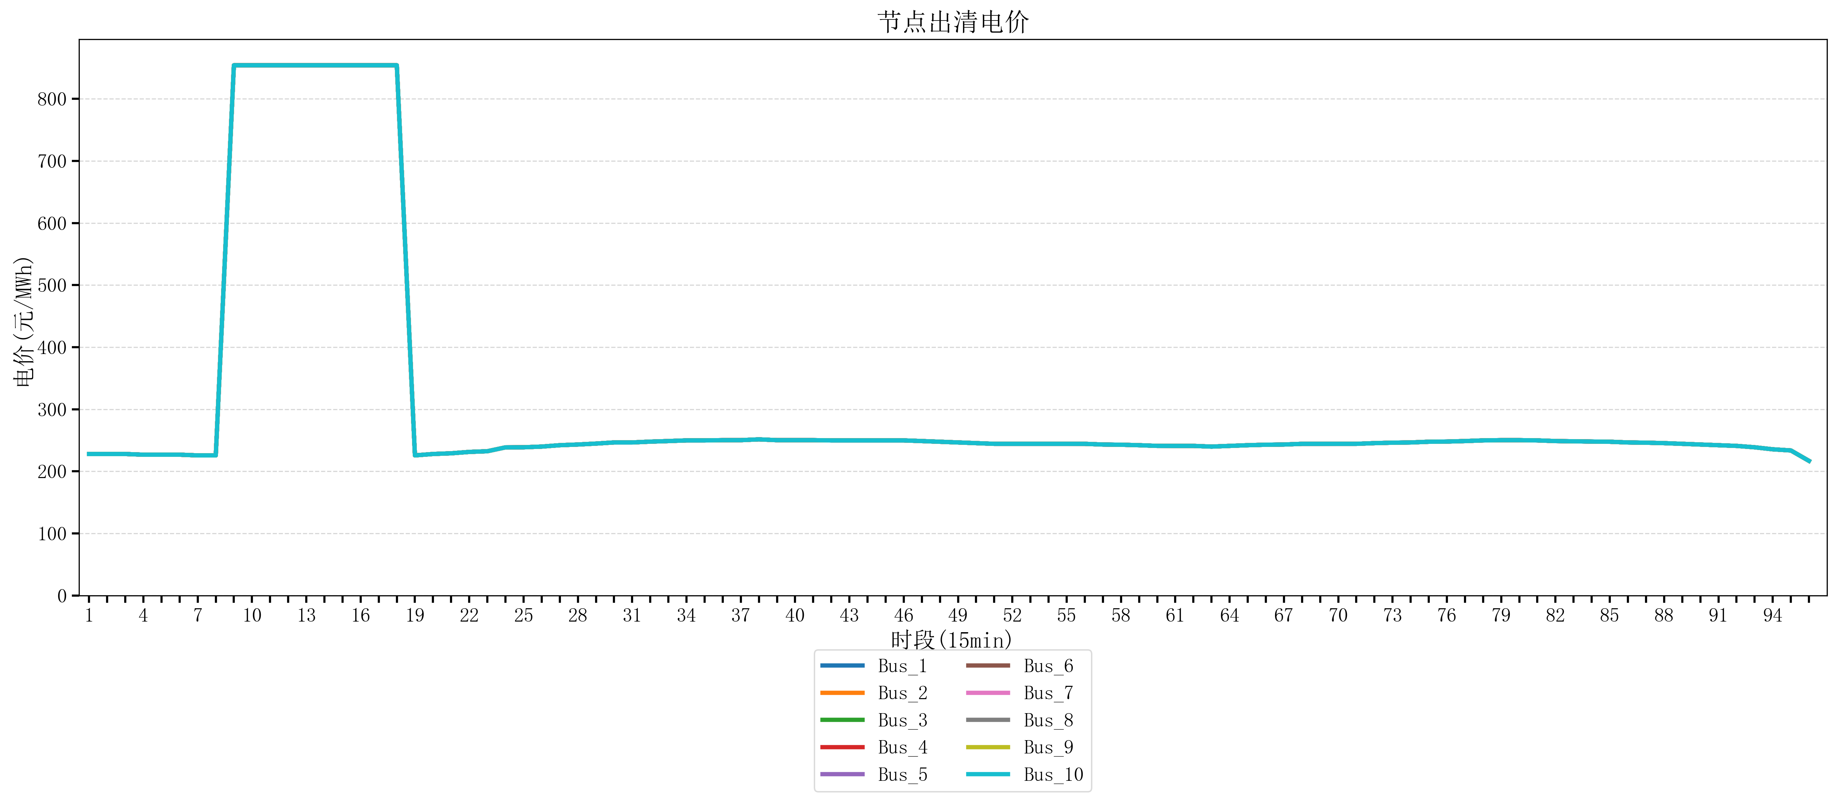
节点编号 | 电价类型 | 时段1 | 时段2 | 时段3 | 时段4 | 时段5 | 时段6 | 时段7 | 时段8 | 时段9 | 时段10 | 时段11 | 时段12 | 时段13 | 时段14 | 时段15 | 时段16 | 时段17 | 时段18 | 时段19 | 时段20 | 时段21 | 时段22
id | price_type | t1 | t2 | t3 | t4 | t5 | t6 | t7 | t8 | t9 | t10 | t11 | t12 | t13 | t14 | t15 | t16 | t17 | t18 | t19 | t20 | t21 | t22
str | str | float64 | float64 | float64 | float64 | float64 | float64 | float64 | float64 | float64 | float64 | float64 | float64 | float64 | float64 | float64 | float64 | float64 | float64 | float64 | float64 | float64 | float64
Bus_1 | 电能量电价 | 227.95864 | 227.95864 | 227.95864 | 226.8448 | 226.8448 | 226.8448 | 225.73096 | 225.73096 | 853.98584 | 853.98584 | 853.98584 | 853.98584 | 853.98584 | 853.98584 | 853.98584 | 853.98584 | 853.98584 | 853.98584 | 225.73096 | 227.95864 | 229.07248 | 231.30016
Bus_2 | 电能量电价 | 227.95864 | 227.95864 | 227.95864 | 226.8448 | 226.8448 | 226.8448 | 225.73096 | 225.73096 | 853.98584 | 853.98584 | 853.98584 | 853.98584 | 853.98584 | 853.98584 | 853.98584 | 853.98584 | 853.98584 | 853.98584 | 225.73096 | 227.95864 | 229.07248 | 231.30016
Bus_3 | 电能量电价 | 227.95864 | 227.95864 | 227.95864 | 226.8448 | 226.8448 | 226.8448 | 225.73096 | 225.73096 | 853.98584 | 853.98584 | 853.98584 | 853.98584 | 853.98584 | 853.98584 | 853.98584 | 853.98584 | 853.98584 | 853.98584 | 225.73096 | 227.95864 | 229.07248 | 231.30016
Bus_4 | 电能量电价 | 227.95864 | 227.95864 | 227.95864 | 226.8448 | 226.8448 | 226.8448 | 225.73096 | 225.73096 | 853.98584 | 853.98584 | 853.98584 | 853.98584 | 853.98584 | 853.98584 | 853.98584 | 853.98584 | 853.98584 | 853.98584 | 225.73096 | 227.95864 | 229.07248 | 231.30016
Bus_5 | 电能量电价 | 227.95864 | 227.95864 | 227.95864 | 226.8448 | 226.8448 | 226.8448 | 225.73096 | 225.73096 | 853.98584 | 853.98584 | 853.98584 | 853.98584 | 853.98584 | 853.98584 | 853.98584 | 853.98584 | 853.98584 | 853.98584 | 225.73096 | 227.95864 | 229.07248 | 231.30016
Bus_6 | 电能量电价 | 227.95864 | 227.95864 | 227.95864 | 226.8448 | 226.8448 | 226.8448 | 225.73096 | 225.73096 | 853.98584 | 853.98584 | 853.98584 | 853.98584 | 853.98584 | 853.98584 | 853.98584 | 853.98584 | 853.98584 | 853.98584 | 225.73096 | 227.95864 | 229.07248 | 231.30016
Bus_7 | 电能量电价 | 227.95864 | 227.95864 | 227.95864 | 226.8448 | 226.8448 | 226.8448 | 225.73096 | 225.73096 | 853.98584 | 853.98584 | 853.98584 | 853.98584 | 853.98584 | 853.98584 | 853.98584 | 853.98584 | 853.98584 | 853.98584 | 225.73096 | 227.95864 | 229.07248 | 231.30016
Bus_8 | 电能量电价 | 227.95864 | 227.95864 | 227.95864 | 226.8448 | 226.8448 | 226.8448 | 225.73096 | 225.73096 | 853.98584 | 853.98584 | 853.98584 | 853.98584 | 853.98584 | 853.98584 | 853.98584 | 853.98584 | 853.98584 | 853.98584 | 225.73096 | 227.95864 | 229.07248 | 231.30016
Bus_9 | 电能量电价 | 227.95864 | 227.95864 | 227.95864 | 226.8448 | 226.8448 | 226.8448 | 225.73096 | 225.73096 | 853.98584 | 853.98584 | 853.98584 | 853.98584 | 853.98584 | 853.98584 | 853.98584 | 853.98584 | 853.98584 | 853.98584 | 225.73096 | 227.95864 | 229.07248 | 231.30016
Bus_10 | 电能量电价 | 227.95864 | 227.95864 | 227.95864 | 226.8448 | 226.8448 | 226.8448 | 225.73096 | 225.73096 | 853.98584 | 853.98584 | 853.98584 | 853.98584 | 853.98584 | 853.98584 | 853.98584 | 853.98584 | 853.98584 | 853.98584 | 225.73096 | 227.95864 | 229.07248 | 231.30016
Bus_11 | 电能量电价 | 227.95864 | 227.95864 | 227.95864 | 226.8448 | 226.8448 | 226.8448 | 225.73096 | 225.73096 | 853.98584 | 853.98584 | 853.98584 | 853.98584 | 853.98584 | 853.98584 | 853.98584 | 853.98584 | 853.98584 | 853.98584 | 225.73096 | 227.95864 | 229.07248 | 231.30016
Bus_12 | 电能量电价 | 227.95864 | 227.95864 | 227.95864 | 226.8448 | 226.8448 | 226.8448 | 225.73096 | 225.73096 | 853.98584 | 853.98584 | 853.98584 | 853.98584 | 853.98584 | 853.98584 | 853.98584 | 853.98584 | 853.98584 | 853.98584 | 225.73096 | 227.95864 | 229.07248 | 231.30016
Bus_13 | 电能量电价 | 227.95864 | 227.95864 | 227.95864 | 226.8448 | 226.8448 | 226.8448 | 225.73096 | 225.73096 | 853.98584 | 853.98584 | 853.98584 | 853.98584 | 853.98584 | 853.98584 | 853.98584 | 853.98584 | 853.98584 | 853.98584 | 225.73096 | 227.95864 | 229.07248 | 231.30016
Bus_14 | 电能量电价 | 227.95864 | 227.95864 | 227.95864 | 226.8448 | 226.8448 | 226.8448 | 225.73096 | 225.73096 | 853.98584 | 853.98584 | 853.98584 | 853.98584 | 853.98584 | 853.98584 | 853.98584 | 853.98584 | 853.98584 | 853.98584 | 225.73096 | 227.95864 | 229.07248 | 231.30016
Bus_15 | 电能量电价 | 227.95864 | 227.95864 | 227.95864 | 226.8448 | 226.8448 | 226.8448 | 225.73096 | 225.73096 | 853.98584 | 853.98584 | 853.98584 | 853.98584 | 853.98584 | 853.98584 | 853.98584 | 853.98584 | 853.98584 | 853.98584 | 225.73096 | 227.95864 | 229.07248 | 231.30016
Bus_16 | 电能量电价 | 227.95864 | 227.95864 | 227.95864 | 226.8448 | 226.8448 | 226.8448 | 225.73096 | 225.73096 | 853.98584 | 853.98584 | 853.98584 | 853.98584 | 853.98584 | 853.98584 | 853.98584 | 853.98584 | 853.98584 | 853.98584 | 225.73096 | 227.95864 | 229.07248 | 231.30016
Bus_17 | 电能量电价 | 227.95864 | 227.95864 | 227.95864 | 226.8448 | 226.8448 | 226.8448 | 225.73096 | 225.73096 | 853.98584 | 853.98584 | 853.98584 | 853.98584 | 853.98584 | 853.98584 | 853.98584 | 853.98584 | 853.98584 | 853.98584 | 225.73096 | 227.95864 | 229.07248 | 231.30016
Bus_18 | 电能量电价 | 227.95864 | 227.95864 | 227.95864 | 226.8448 | 226.8448 | 226.8448 | 225.73096 | 225.73096 | 853.98584 | 853.98584 | 853.98584 | 853.98584 | 853.98584 | 853.98584 | 853.98584 | 853.98584 | 853.98584 | 853.98584 | 225.73096 | 227.95864 | 229.07248 | 231.30016
Bus_19 | 电能量电价 | 227.95864 | 227.95864 | 227.95864 | 226.8448 | 226.8448 | 226.8448 | 225.73096 | 225.73096 | 853.98584 | 853.98584 | 853.98584 | 853.98584 | 853.98584 | 853.98584 | 853.98584 | 853.98584 | 853.98584 | 853.98584 | 225.73096 | 227.95864 | 229.07248 | 231.30016
Bus_20 | 电能量电价 | 227.95864 | 227.95864 | 227.95864 | 226.8448 | 226.8448 | 226.8448 | 225.73096 | 225.73096 | 853.98584 | 853.98584 | 853.98584 | 853.98584 | 853.98584 | 853.98584 | 853.98584 | 853.98584 | 853.98584 | 853.98584 | 225.73096 | 227.95864 | 229.07248 | 231.30016
Bus_21 | 电能量电价 | 227.95864 | 227.95864 | 227.95864 | 226.8448 | 226.8448 | 226.8448 | 225.73096 | 225.73096 | 853.98584 | 853.98584 | 853.98584 | 853.98584 | 853.98584 | 853.98584 | 853.98584 | 853.98584 | 853.98584 | 853.98584 | 225.73096 | 227.95864 | 229.07248 | 231.30016
Bus_22 | 电能量电价 | 227.95864 | 227.95864 | 227.95864 | 226.8448 | 226.8448 | 226.8448 | 225.73096 | 225.73096 | 853.98584 | 853.98584 | 853.98584 | 853.98584 | 853.98584 | 853.98584 | 853.98584 | 853.98584 | 853.98584 | 853.98584 | 225.73096 | 227.95864 | 229.07248 | 231.30016
Bus_23 | 电能量电价 | 227.95864 | 227.95864 | 227.95864 | 226.8448 | 226.8448 | 226.8448 | 225.73096 | 225.73096 | 853.98584 | 853.98584 | 853.98584 | 853.98584 | 853.98584 | 853.98584 | 853.98584 | 853.98584 | 853.98584 | 853.98584 | 225.73096 | 227.95864 | 229.07248 | 231.30016
Bus_24 | 电能量电价 | 227.95864 | 227.95864 | 227.95864 | 226.8448 | 226.8448 | 226.8448 | 225.73096 | 225.73096 | 853.98584 | 853.98584 | 853.98584 | 853.98584 | 853.98584 | 853.98584 | 853.98584 | 853.98584 | 853.98584 | 853.98584 | 225.73096 | 227.95864 | 229.07248 | 231.30016
Bus_25 | 电能量电价 | 227.95864 | 227.95864 | 227.95864 | 226.8448 | 226.8448 | 226.8448 | 225.73096 | 225.73096 | 853.98584 | 853.98584 | 853.98584 | 853.98584 | 853.98584 | 853.98584 | 853.98584 | 853.98584 | 853.98584 | 853.98584 | 225.73096 | 227.95864 | 229.07248 | 231.30016
Bus_26 | 电能量电价 | 227.95864 | 227.95864 | 227.95864 | 226.8448 | 226.8448 | 226.8448 | 225.73096 | 225.73096 | 853.98584 | 853.98584 | 853.98584 | 853.98584 | 853.98584 | 853.98584 | 853.98584 | 853.98584 | 853.98584 | 853.98584 | 225.73096 | 227.95864 | 229.07248 | 231.30016
Bus_27 | 电能量电价 | 227.95864 | 227.95864 | 227.95864 | 226.8448 | 226.8448 | 226.8448 | 225.73096 | 225.73096 | 853.98584 | 853.98584 | 853.98584 | 853.98584 | 853.98584 | 853.98584 | 853.98584 | 853.98584 | 853.98584 | 853.98584 | 225.73096 | 227.95864 | 229.07248 | 231.30016
Bus_28 | 电能量电价 | 227.95864 | 227.95864 | 227.95864 | 226.8448 | 226.8448 | 226.8448 | 225.73096 | 225.73096 | 853.98584 | 853.98584 | 853.98584 | 853.98584 | 853.98584 | 853.98584 | 853.98584 | 853.98584 | 853.98584 | 853.98584 | 225.73096 | 227.95864 | 229.07248 | 231.30016
Bus_29 | 电能量电价 | 227.95864 | 227.95864 | 227.95864 | 226.8448 | 226.8448 | 226.8448 | 225.73096 | 225.73096 | 853.98584 | 853.98584 | 853.98584 | 853.98584 | 853.98584 | 853.98584 | 853.98584 | 853.98584 | 853.98584 | 853.98584 | 225.73096 | 227.95864 | 229.07248 | 231.30016
Bus_30 | 电能量电价 | 227.95864 | 227.95864 | 227.95864 | 226.8448 | 226.8448 | 226.8448 | 225.73096 | 225.73096 | 853.98584 | 853.98584 | 853.98584 | 853.98584 | 853.98584 | 853.98584 | 853.98584 | 853.98584 | 853.98584 | 853.98584 | 225.73096 | 227.95864 | 229.07248 | 231.30016
Bus_31 | 电能量电价 | 227.95864 | 227.95864 | 227.95864 | 226.8448 | 226.8448 | 226.8448 | 225.73096 | 225.73096 | 853.98584 | 853.98584 | 853.98584 | 853.98584 | 853.98584 | 853.98584 | 853.98584 | 853.98584 | 853.98584 | 853.98584 | 225.73096 | 227.95864 | 229.07248 | 231.30016
Bus_32 | 电能量电价 | 227.95864 | 227.95864 | 227.95864 | 226.8448 | 226.8448 | 226.8448 | 225.73096 | 225.73096 | 853.98584 | 853.98584 | 853.98584 | 853.98584 | 853.98584 | 853.98584 | 853.98584 | 853.98584 | 853.98584 | 853.98584 | 225.73096 | 227.95864 | 229.07248 | 231.30016
Bus_33 | 电能量电价 | 227.95864 | 227.95864 | 227.95864 | 226.8448 | 226.8448 | 226.8448 | 225.73096 | 225.73096 | 853.98584 | 853.98584 | 853.98584 | 853.98584 | 853.98584 | 853.98584 | 853.98584 | 853.98584 | 853.98584 | 853.98584 | 225.73096 | 227.95864 | 229.07248 | 231.30016
Bus_34 | 电能量电价 | 227.95864 | 227.95864 | 227.95864 | 226.8448 | 226.8448 | 226.8448 | 225.73096 | 225.73096 | 853.98584 | 853.98584 | 853.98584 | 853.98584 | 853.98584 | 853.98584 | 853.98584 | 853.98584 | 853.98584 | 853.98584 | 225.73096 | 227.95864 | 229.07248 | 231.30016
Bus_35 | 电能量电价 | 227.95864 | 227.95864 | 227.95864 | 226.8448 | 226.8448 | 226.8448 | 225.73096 | 225.73096 | 853.98584 | 853.98584 | 853.98584 | 853.98584 | 853.98584 | 853.98584 | 853.98584 | 853.98584 | 853.98584 | 853.98584 | 225.73096 | 227.95864 | 229.07248 | 231.30016
Bus_36 | 电能量电价 | 227.95864 | 227.95864 | 227.95864 | 226.8448 | 226.8448 | 226.8448 | 225.73096 | 225.73096 | 853.98584 | 853.98584 | 853.98584 | 853.98584 | 853.98584 | 853.98584 | 853.98584 | 853.98584 | 853.98584 | 853.98584 | 225.73096 | 227.95864 | 229.07248 | 231.30016
Bus_37 | 电能量电价 | 227.95864 | 227.95864 | 227.95864 | 226.8448 | 226.8448 | 226.8448 | 225.73096 | 225.73096 | 853.98584 | 853.98584 | 853.98584 | 853.98584 | 853.98584 | 853.98584 | 853.98584 | 853.98584 | 853.98584 | 853.98584 | 225.73096 | 227.95864 | 229.07248 | 231.30016
Bus_38 | 电能量电价 | 227.95864 | 227.95864 | 227.95864 | 226.8448 | 226.8448 | 226.8448 | 225.73096 | 225.73096 | 853.98584 | 853.98584 | 853.98584 | 853.98584 | 853.98584 | 853.98584 | 853.98584 | 853.98584 | 853.98584 | 853.98584 | 225.73096 | 227.95864 | 229.07248 | 231.30016
Bus_39 | 电能量电价 | 227.95864 | 227.95864 | 227.95864 | 226.8448 | 226.8448 | 226.8448 | 225.73096 | 225.73096 | 853.98584 | 853.98584 | 853.98584 | 853.98584 | 853.98584 | 853.98584 | 853.98584 | 853.98584 | 853.98584 | 853.98584 | 225.73096 | 227.95864 | 229.07248 | 231.30016
Bus_40 | 电能量电价 | 227.95864 | 227.95864 | 227.95864 | 226.8448 | 226.8448 | 226.8448 | 225.73096 | 225.73096 | 853.98584 | 853.98584 | 853.98584 | 853.98584 | 853.98584 | 853.98584 | 853.98584 | 853.98584 | 853.98584 | 853.98584 | 225.73096 | 227.95864 | 229.07248 | 231.30016
Bus_41 | 电能量电价 | 227.95864 | 227.95864 | 227.95864 | 226.8448 | 226.8448 | 226.8448 | 225.73096 | 225.73096 | 853.98584 | 853.98584 | 853.98584 | 853.98584 | 853.98584 | 853.98584 | 853.98584 | 853.98584 | 853.98584 | 853.98584 | 225.73096 | 227.95864 | 229.07248 | 231.30016
Bus_42 | 电能量电价 | 227.95864 | 227.95864 | 227.95864 | 226.8448 | 226.8448 | 226.8448 | 225.73096 | 225.73096 | 853.98584 | 853.98584 | 853.98584 | 853.98584 | 853.98584 | 853.98584 | 853.98584 | 853.98584 | 853.98584 | 853.98584 | 225.73096 | 227.95864 | 229.07248 | 231.30016
Bus_43 | 电能量电价 | 227.95864 | 227.95864 | 227.95864 | 226.8448 | 226.8448 | 226.8448 | 225.73096 | 225.73096 | 853.98584 | 853.98584 | 853.98584 | 853.98584 | 853.98584 | 853.98584 | 853.98584 | 853.98584 | 853.98584 | 853.98584 | 225.73096 | 227.95864 | 229.07248 | 231.30016
Bus_44 | 电能量电价 | 227.95864 | 227.95864 | 227.95864 | 226.8448 | 226.8448 | 226.8448 | 225.73096 | 225.73096 | 853.98584 | 853.98584 | 853.98584 | 853.98584 | 853.98584 | 853.98584 | 853.98584 | 853.98584 | 853.98584 | 853.98584 | 225.73096 | 227.95864 | 229.07248 | 231.30016
Bus_1 | 阻塞电价 | 0 | 0 | 0 | 0 | 0 | 0 | 0 | 0 | 0 | 0 | 0 | 0 | 0 | 0 | 0 | 0 | 0 | 0 | 0 | 0 | 0 | 0
Bus_2 | 阻塞电价 | 0 | 0 | 0 | 0 | 0 | 0 | 0 | 0 | 0 | 0 | 0 | 0 | 0 | 0 | 0 | 0 | 0 | 0 | 0 | 0 | 0 | 0
...

LevelC_电力电量平衡表单
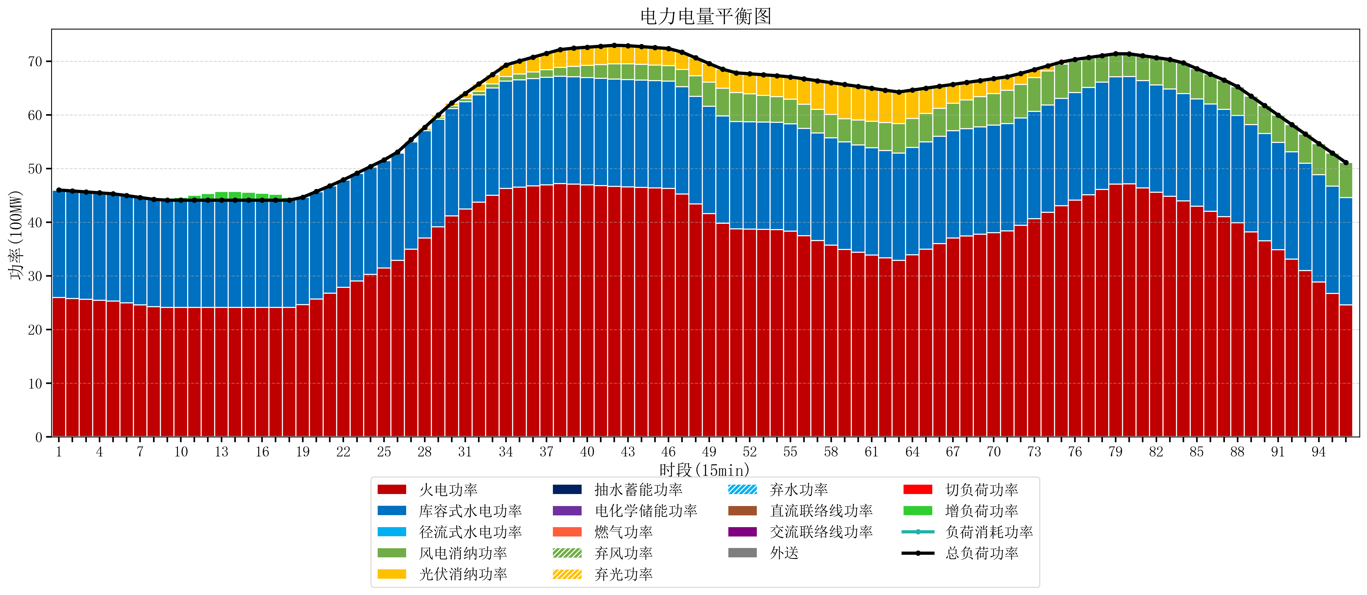
元件名称 | 时段1 | 时段2 | 时段3 | 时段4 | 时段5 | 时段6 | 时段7 | 时段8 | 时段9 | 时段10 | 时段11 | 时段12 | 时段13 | 时段14 | 时段15 | 时段16 | 时段17
name | t1 | t2 | t3 | t4 | t5 | t6 | t7 | t8 | t9 | t10 | t11 | t12 | t13 | t14 | t15 | t16 | t17
str | float64 | float64 | float64 | float64 | float64 | float64 | float64 | float64 | float64 | float64 | float64 | float64 | float64 | float64 | float64 | float64 | float64
火电功率 | 25.95256661 | 25.787886738 | 25.623206867 | 25.458526995 | 25.293847123 | 24.964914732 | 24.611344462 | 24.257774192 | 24.105263158 | 24.105263158 | 24.105263158 | 24.105263158 | 24.105263158 | 24.105263158 | 24.105263158 | 24.105263158 | 24.105263158
库容式水电功率 | 20 | 20 | 20 | 20 | 20 | 20 | 20 | 20 | 20 | 20 | 20 | 20 | 20 | 20 | 20 | 20 | 20
径流式水电功率 | 0 | 0 | 0 | 0 | 0 | 0 | 0 | 0 | 0 | 0 | 0 | 0 | 0 | 0 | 0 | 0 | 0
风电消纳功率 | 0.05 | 0.037894736842 | 0.025789473684 | 0.013684210526 | 0.0015789473684 | 0 | 0 | 0 | 0 | 0 | 0 | 0 | 0 | 0 | 0 | 0 | 0
光伏消纳功率 | 0 | 0 | 0 | 0 | 0 | 0 | 0 | 0 | 0 | 0 | 0 | 0 | 0 | 0 | 0 | 0 | 0
抽水蓄能功率 | 0 | 0 | 0 | 0 | 0 | 0 | 0 | 0 | 0 | 0 | 0 | 0 | 0 | 0 | 0 | 0 | 0
电化学储能功率 | 0 | 0 | 0 | 0 | 0 | 0 | 0 | 0 | 0 | 0 | 0 | 0 | 0 | 0 | 0 | 0 | 0
燃气功率 | 0 | 0 | 0 | 0 | 0 | 0 | 0 | 0 | 0 | 0 | 0 | 0 | 0 | 0 | 0 | 0 | 0
直流联络线功率 | 0 | 0 | 0 | 0 | 0 | 0 | 0 | 0 | 0 | 0 | 0 | 0 | 0 | 0 | 0 | 0 | 0
交流联络线功率 | 0 | 0 | 0 | 0 | 0 | 0 | 0 | 0 | 0 | 0 | 0 | 0 | 0 | 0 | 0 | 0 | 0
负荷消耗功率 | 46.00256661 | 45.825781475 | 45.64899634 | 45.472211205 | 45.295426071 | 44.964914732 | 44.611344462 | 44.257774192 | 44.105263158 | 44.105263158 | 44.105263158 | 44.105263158 | 44.105263158 | 44.105263158 | 44.105263158 | 44.105263158 | 44.105263158
外送 | 0 | 0 | 0 | 0 | 0 | 0 | 0 | 0 | 0 | 0 | 0 | 0 | 0 | 0 | 0 | 0 | 0
总负荷功率 | 46.00256661 | 45.825781475 | 45.64899634 | 45.472211205 | 45.295426071 | 44.964914732 | 44.611344462 | 44.257774192 | 44.105263158 | 44.105263158 | 44.105263158 | 44.105263158 | 44.105263158 | 44.105263158 | 44.105263158 | 44.105263158 | 44.105263158
弃风功率 | 0 | 0 | 0 | 0 | 0 | 0 | 0 | 0 | 0 | 0 | 0 | 0 | 0 | 0 | 0 | 0 | 0
弃光功率 | 0 | 0 | 0 | 0 | 0 | 0 | 0 | 0 | 0 | 0 | 0 | 0 | 0 | 0 | 0 | 0 | 0
弃水功率 | 0 | 0 | 0 | 0 | 0 | 0 | 0 | 0 | 0 | 0 | 0 | 0 | 0 | 0 | 0 | 0 | 0
切负荷功率 | 0 | 0 | 0 | 0 | 0 | 0 | 0 | 0 | 0 | 0 | 0 | 0 | 0 | 0 | 0 | 0 | 0
增负荷功率 | 0 | 0 | 0 | 0 | 0 | 0 | 0 | 0 | 0.20105923537 | 0.55462950505 | 0.90819977474 | 1.2617700444 | 1.6153403141 | 1.6460855549 | 1.4693004201 | 1.2925152853 | 1.1157301504

